신청서 작성 양식
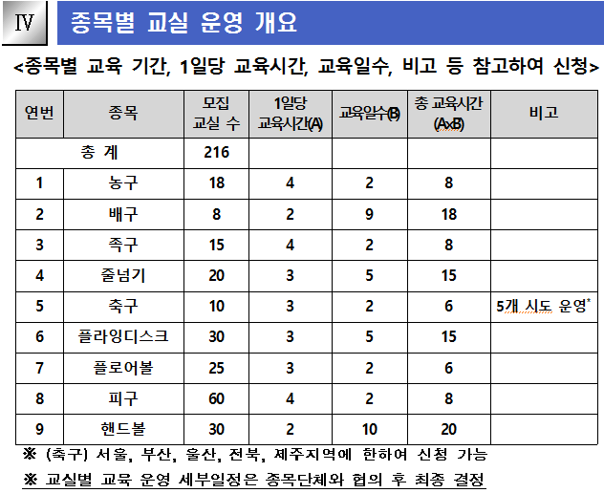
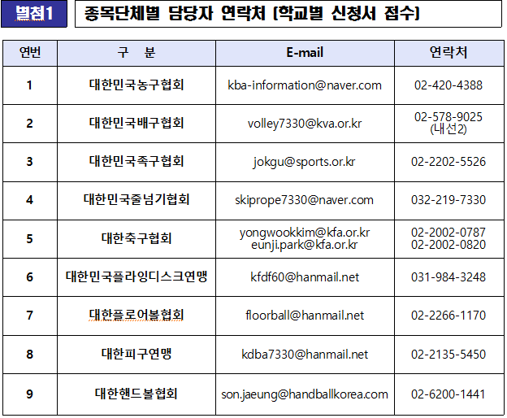
2021년도 학생심판 양성교육 사업 희망학교 신청서
▶ 작성 요령 1. 별첨 HWP 양식 신청서에 기재된 내용과 동일하게 작성 요망(기준: HWP양식 신청서) 2. 사업 대상 학교는 종목별 회원종목단체에서 심사 후 최종 선정하여 학교에 통보 예정(신청이 사업 대상 최종 선정을 의미하는 것은 아님) 3. "희망운영 일정" 은 사업 계획서 상 <종목별 교실 운영 개요> 참고, 종목별 1일 운영시간, 교육일수 등 참고하여 작성 4. "희망운영장소" 기재 시 "4. 기타"를 선택한 경우, 구체적인 운영 장소(ex. 탁구장, 야구장 등) 기재 5. 세부운영방식(일정, 강사안내 등)은 최종 선정 이후 해당 종목단체와 협의하여 최종 결정됨 ※ 작성 예시(연번 1, 2번) 참고 요망
연번 | 시도 | 시군구 | 학교명 | 희망 종목 | 학교담당자 |  |  |  | 참가 인원 | 사업참가 대상 |  | 희망운영 일정 |  |  |  |  |  | 희망운영장소 | 학생보험 적용 여부 | 비고 (운영일정 등 세부요청사항 작성)
 |  |  |  |  | 성명 | 연락처 |  |  |  |  | 교육 희망 시기 | 1순위 |  | 2순위 |  | 3순위
 |  |  |  |  |  | 학교 | 핸드폰 | 이메일 |  |  |  | 요일 | 시간 | 요일 | 시간 | 요일 | 시간
1 | 서울 | 성북구 | ㅇㅇ초등학교 | 플로어볼 | 홍길동 | 02-111-2222 | 010-0000-0000 | sports@sports.or.kr | 20 | 4-6학년 | 9월 중 | 토 | 09:00-12:00 | 일 | 09:00-12:00 |  |  | 2. 실내 체육관 | ㅇ | 매주 토 또는 매주 일 희망
2 | 부산 | 동래구 | △△중학교 | 핸드볼 | 이달리 | 051-333-4444 | 010-9999-8888 | scs@sports.or.kr | 25 | 1학년 | 9월 ~11월 | 화 | 16:00-18:00 | 목 | 16:00-18:00 |  |  | 2. 실내 체육관 | ㅇ | 주2회 화,목 희망
3
4
5
6
7
8
9
10
11
12
13
14

<참고1> |  |  |  |  |  |  |  |  | <참고2>

